Hoja 2
 | ARQUITECTURA DEL SITIO

 | INICIO
 | Headline impactante | Servicios | Imagen Obra destacada
 |  |  | Car market
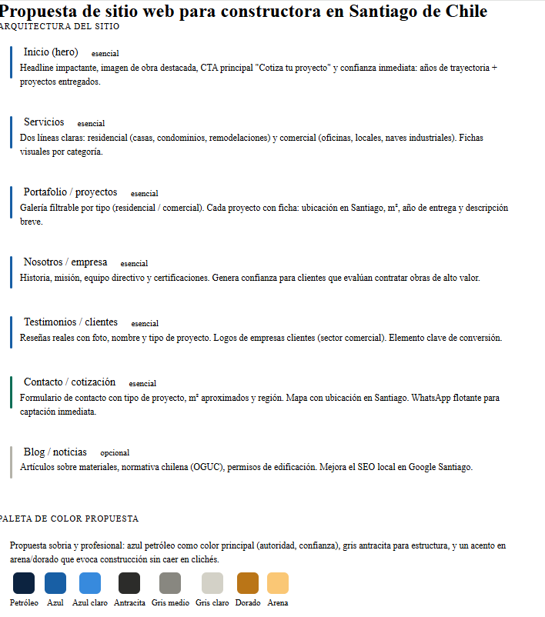
 | SERVICIOS
Propuesta FM | NECSA MONTAJES | Obras tipo Car market | En NECSA MONTAJES desarrollamos soluciones integrales para proyectos de montaje industrial y estructuras metálicas, participando en obras de distinta complejidad para los sectores retail, industrial, infraestructura y transportes. Nuestro trabajo combina planificación, precisión técnica y una ejecución segura y eficiente, permitiendo responder a los altos estándares que exige la industria. Contamos con experiencia en fabricación, montaje y apoyo constructivo, coordinando cada etapa con foco en la calidad, productividad y cumplimiento de plazos. Nos involucramos activamente en cada proyecto, buscando siempre la mejor solución constructiva para optimizar recursos, procesos y resultados para nuestros clientes.
 | NECSA INFRAESTRUCTURA | Metro | NECSA INFRAESTRUCTURA desarrolla proyectos orientados a obras públicas, infraestructura urbana e infraestructura crítica, participando en iniciativas que aportan al desarrollo y funcionamiento del país. Nuestra experiencia nos permite ejecutar obras bajo altos estándares técnicos, de seguridad y coordinación, comprendiendo la relevancia operacional y estratégica que este tipo de proyectos representa para nuestros mandantes y comunidades. Trabajamos con una gestión responsable y rigurosa, priorizando el cumplimiento, la calidad y la continuidad operacional, incorporando soluciones eficientes que aseguren la correcta ejecución y sostenibilidad de cada obra.
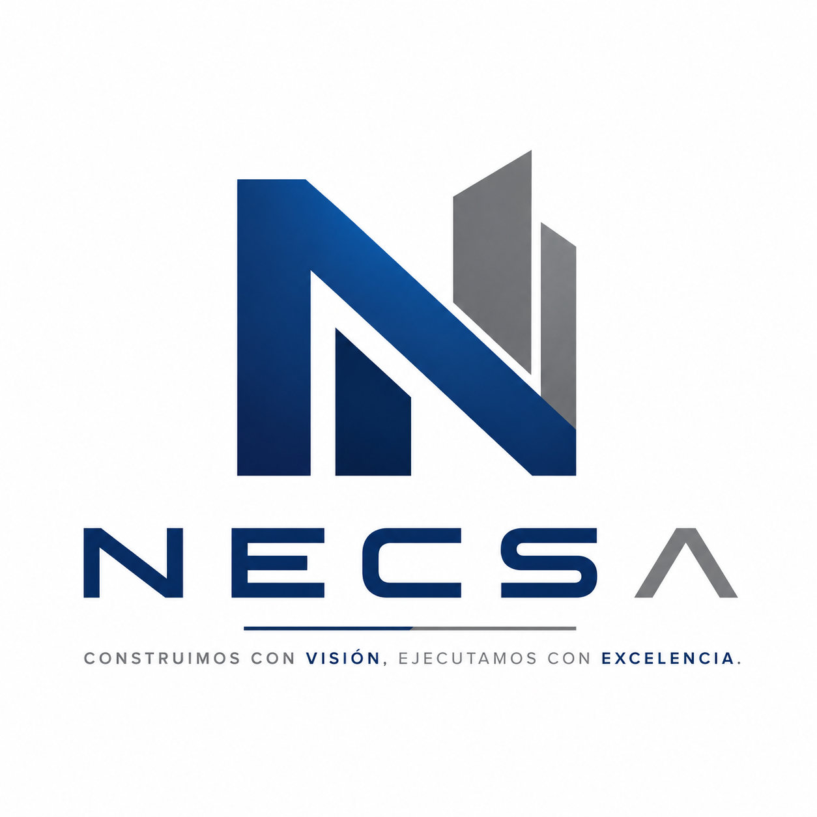
 | NECSA OBRAS ESPECIALES | Especialista en colocación de hormigones Proyectados | NECSA OBRAS ESPECIALES se especializa en la ejecución de hormigón proyectado para aplicaciones en obras civiles, infraestructura, minería, túneles y proyectos habitacionales, hemos colocado más de XXXX m2 de Shotcrete en soluciones técnicas adaptadas a distintos escenarios constructivos, durante XXXX años de experiencia. Nuestra capacidad técnica y experiencia operativa nos permiten abordar proyectos de alta exigencia, tanto en obras de estabilización y sostenimiento como en aplicaciones arquitectónicas y estructurales. Participamos en proyectos que van desde viviendas en extensión hasta trabajos subterráneos y túneles, aplicando metodologías eficientes, equipos especializados y estrictos estándares de seguridad y control de calidad
 | NECSA INGENIERIA | Desarrollo de soluciones de arquitectura, estructura y especialidades | En NECSA INGENIERÍA acompañamos a nuestros clientes desde la concepción inicial de un proyecto hasta su materialización en obra, integrando visión técnica, planificación y coordinación multidisciplinaria. Nuestro equipo participa activamente en el desarrollo, revisión y coordinación de soluciones constructivas, facilitando la interacción entre clientes, especialidades y equipos de diseño para asegurar proyectos eficientes, viables y correctamente ejecutables. Creemos que una buena ingeniería es fundamental para el éxito de cualquier obra. Por ello, trabajamos con un enfoque colaborativo y orientado a soluciones, anticipando desafíos y aportando valor en cada etapa del proyecto

 | PORTAFOLIO
 | Galería filtrable por tipo (residencial / comercial). Cada proyecto con ficha: ubicación en Santiago, m², año de entrega y descripción breve.
 | Car Market | Obra de montaje industrial para uso comercial
 | Plaza Blest | Obra de paisajismo y de restitución arqueológica | Restitución y exhibición de restos arqueologicos de
 | Obras Metro | Refuerzos para estructura critica. | Habilitaciones de espacios
 | Casa Llantén | Obra residencial
 | Colegio San Gregorio de La Salle | Obra educacional

 | NOSOTROS /EMPRESA
 | Escribir una definición o concepto
 | Historia | aca Victor | Origenes
ALLWONES | mision | Desarrollar proyectos de construcción con excelencia técnica, seguridad, eficiencia y lealtad para nuestros clientes, buscando soluciones confiables e innovadoras basados en los principios del buen construir. | En NECSA construimos y desarrollamos proyectos con visión, eficiencia y excelencia técnica, buscando soluciones constructivas confiables e innovadoras, priorizando la seguridad, la calidad y el cumplimiento, bajo una filosofía basada en el buen construir, la lealtad y compromiso total con nuestros clientes.
 | visión | Ser una empresa constructora reconocida por su excelencia operacional, innovación y confiabilidad, posicionándonos como referentes en el desarrollo de proyectos de construcción, infraestructura y servicios industriales a nivel nacional. | Ser una empresa referente en construcción e infraestructura a nivel nacional, reconocida por su capacidad de ejecución, innovación, confiabilidad y excelencia operacional, aportando valor sostenible en cada proyecto que desarrollamos. | Queremos ser una empresa referente en construcción e infraestructura a nivel nacional, reconocida por su capacidad de ejecución, innovación, confiabilidad y excelencia operacional, aportando valor sostenible en cada proyecto que desarrollamos.

 | CLIENTES
 | 1 | 2 | resumido
 | La lealtad con nuestros clientes guía cada decisión y acción de nuestra empresa. Nos enfocamos en comprender sus necesidades, anticipar desafíos y proponer soluciones eficientes y sostenibles que maximicen el valor de cada proyecto, actuando siempre con transparencia, responsabilidad y compromiso de largo plazo. | La lealtad con nuestros clientes guía cada decisión y acción de nuestra empresa. Nos enfocamos en comprender sus necesidades, anticipar desafíos y proponer soluciones eficientes y sostenibles que maximicen el valor de cada proyecto, actuando siempre con transparencia, responsabilidad y compromiso de largo plazo. | Actuamos con lealtad y compromiso hacia nuestros clientes, construyendo relaciones de confianza basadas en la transparencia, el cumplimiento y la búsqueda constante de soluciones que entreguen la mejor alternativa técnica, operacional y económica para cada proyecto.
 | INFRAESTRUCTURA | Metro de Santiago
 | OBRAS ESPECIALES | Contructoras del Shotcrete | Siena, XXXXXXX,;XXXXX
 | INGENIERIA | aca hay q poner los clientes a los que se les ha hecho ingenieria

 | CONTACTO
 | Formulario de contacto con tipo de proyecto, m² aproximados y región. Mapa con ubicación en Santiago. WhatsApp flotante para captación inmediata
 | contacto | correo del cliente
 | tipo de proyecto | opciones de las 4 areas
 | ubicación | Región y comuna
 | Descripción breve | texto máximo 300 caracteres
 | WhatsApp flotante para captación inmediata | Conectar a telefono de Victor

OPCIONAL | BLOG /NOTICIAS
No lo pondria por ahora | Artículos sobre materiales, normativa chilena (OGUC), permisos de edificación. Mejora el SEO local en Google Santiago.

